Kunde
Bestellformular
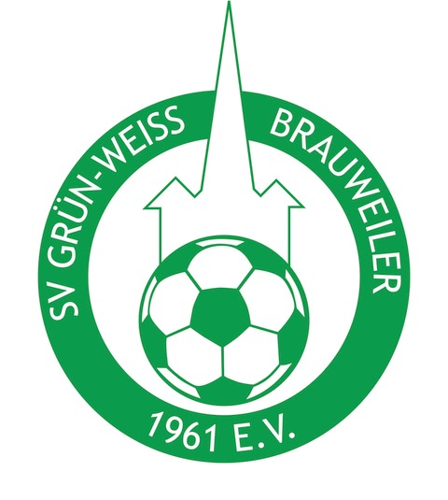

Kundendaten |  |  |  | Rechnungsadresse | Lieferadresse
 |  |  |  | Name: | Name:
 |  |  |  | Zusatz 1: | Zusatz 1:
 |  |  |  | Zusatz 2: | Zusatz 2:
 |  |  |  | Straße: | Straße:
 |  |  |  | Postleitzahl: | Postleitzahl:
 |  |  |  | Stadt: | Stadt:

Artikel-Nr. | Artikelbezeichnung | Menge | Größe | Vereinsname | Sponsor einfarbig oder mehrfarbig | Wappen einfarbig o. mehrfarbig | Spielername | Initialen/kleine Nummer | Rückennummer | Flockfarbe | 11teamsports-Logo
 |  |  |  |  |  |  |  |  |  |  | groß oder klein?
 |  |  |  |  |  |  |  |  |  |  | Position?
1 |  |  | S
 |  |  | M
 |  |  | L
 |  |  | XL
 |  |  | 2XL
 |  |  | 3XL
 |  |  | 4XL

2 |  |  | S
 |  |  | M
 |  |  | L
 |  |  | XL
 |  |  | 2XL
 |  |  | 3XL
 |  |  | 4XL

3 |  |  | S
 |  |  | M
 |  |  | L
 |  |  | XL
 |  |  | 2XL
 |  |  | 3XL
 |  |  | 4XL

4 |  |  | S
 |  |  | M
 |  |  | L
 |  |  | XL
 |  |  | 2XL
 |  |  | 3XL
 |  |  | 4XL

5 |  |  | S
 |  |  | M
 |  |  | L
 |  |  | XL
 |  |  | 2XL
 |  |  | 3XL
 |  |  | 4XL

6 |  |  | S
 |  |  | M
 |  |  | L
 |  |  | XL
 |  |  | 2XL
 |  |  | 3XL
 |  |  | 4XL

7 |  |  | S
 |  |  | M
 |  |  | L
 |  |  | XL
 |  |  | 2XL
 |  |  | 3XL
 |  |  | 4XL

8 |  |  | S
 |  |  | M
 |  |  | L
 |  |  | XL
 |  |  | 2XL
 |  |  | 3XL
 |  |  | 4XL

9 |  |  | S
 |  |  | M
 |  |  | L
 |  |  | XL
 |  |  | 2XL
 |  |  | 3XL
 |  |  | 4XL

10 |  |  | S
 |  |  | M
 |  |  | L
 |  |  | XL
 |  |  | 2XL
 |  |  | 3XL
 |  |  | 4XL

11 |  |  | S
 |  |  | M
 |  |  | L
 |  |  | XL
 |  |  | 2XL
 |  |  | 3XL
 |  |  | 4XL

12 |  |  | S
 |  |  | M
 |  |  | L
 |  |  | XL
 |  |  | 2XL
 |  |  | 3XL
 |  |  | 4XL

13 |  |  | S
 |  |  | M
 |  |  | L
 |  |  | XL
 |  |  | 2XL
 |  |  | 3XL
 |  |  | 4XL

14 |  |  | S
 |  |  | M
 |  |  | L
 |  |  | XL
 |  |  | 2XL
 |  |  | 3XL
 |  |  | 4XL

15 |  |  | S
 |  |  | M
 |  |  | L
 |  |  | XL
 |  |  | 2XL
 |  |  | 3XL
 |  |  | 4XL

16 |  |  | S
 |  |  | M
 |  |  | L
 |  |  | XL
 |  |  | 2XL
 |  |  | 3XL
 |  |  | 4XL

17 |  |  | S
 |  |  | M
 |  |  | L
 |  |  | XL
 |  |  | 2XL
 |  |  | 3XL
 |  |  | 4XL

18 |  |  | S
 |  |  | M
 |  |  | L
 |  |  | XL
 |  |  | 2XL
 |  |  | 3XL
 |  |  | 4XL

19 |  |  | S
 |  |  | M
 |  |  | L
 |  |  | XL
 |  |  | 2XL
 |  |  | 3XL
 |  |  | 4XL

20 |  |  | S
 |  |  | M
 |  |  | L
 |  |  | XL
 |  |  | 2XL
 |  |  | 3XL
 |  |  | 4XL

21 |  |  | S
 |  |  | M
 |  |  | L
 |  |  | XL
 |  |  | 2XL
 |  |  | 3XL
 |  |  | 4XL

22 |  |  | S
 |  |  | M
 |  |  | L
 |  |  | XL
 |  |  | 2XL
 |  |  | 3XL
 |  |  | 4XL

23 |  |  | S
 |  |  | M
 |  |  | L
 |  |  | XL
 |  |  | 2XL
 |  |  | 3XL
 |  |  | 4XL

24 |  |  | S
 |  |  | M
 |  |  | L
 |  |  | XL
 |  |  | 2XL
 |  |  | 3XL
 |  |  | 4XL

25 |  |  | S
 |  |  | M
 |  |  | L
 |  |  | XL
 |  |  | 2XL
 |  |  | 3XL
 |  |  | 4XL

26 |  |  | S
 |  |  | M
 |  |  | L
 |  |  | XL
 |  |  | 2XL
 |  |  | 3XL
 |  |  | 4XL

27 |  |  | S
 |  |  | M
 |  |  | L
 |  |  | XL
 |  |  | 2XL
 |  |  | 3XL
 |  |  | 4XL

28 |  |  | S
 |  |  | M
 |  |  | L
 |  |  | XL
 |  |  | 2XL
 |  |  | 3XL
 |  |  | 4XL

29 |  |  | S
 |  |  | M
 |  |  | L
 |  |  | XL
 |  |  | 2XL
 |  |  | 3XL
 |  |  | 4XL

30 |  |  | S
 |  |  | M
 |  |  | L
 |  |  | XL
 |  |  | 2XL
 |  |  | 3XL
 |  |  | 4XL

